画面設計
詳細設計書 |  |  | 名称 |  | 作成者 | 飯濱 |  | 作成日 | 2021-04-05
 |  |  | 見積詳細画面 |  | 修正者 | 飯濱 | 修正日 |  | 2021-04-05
画面レイアウト

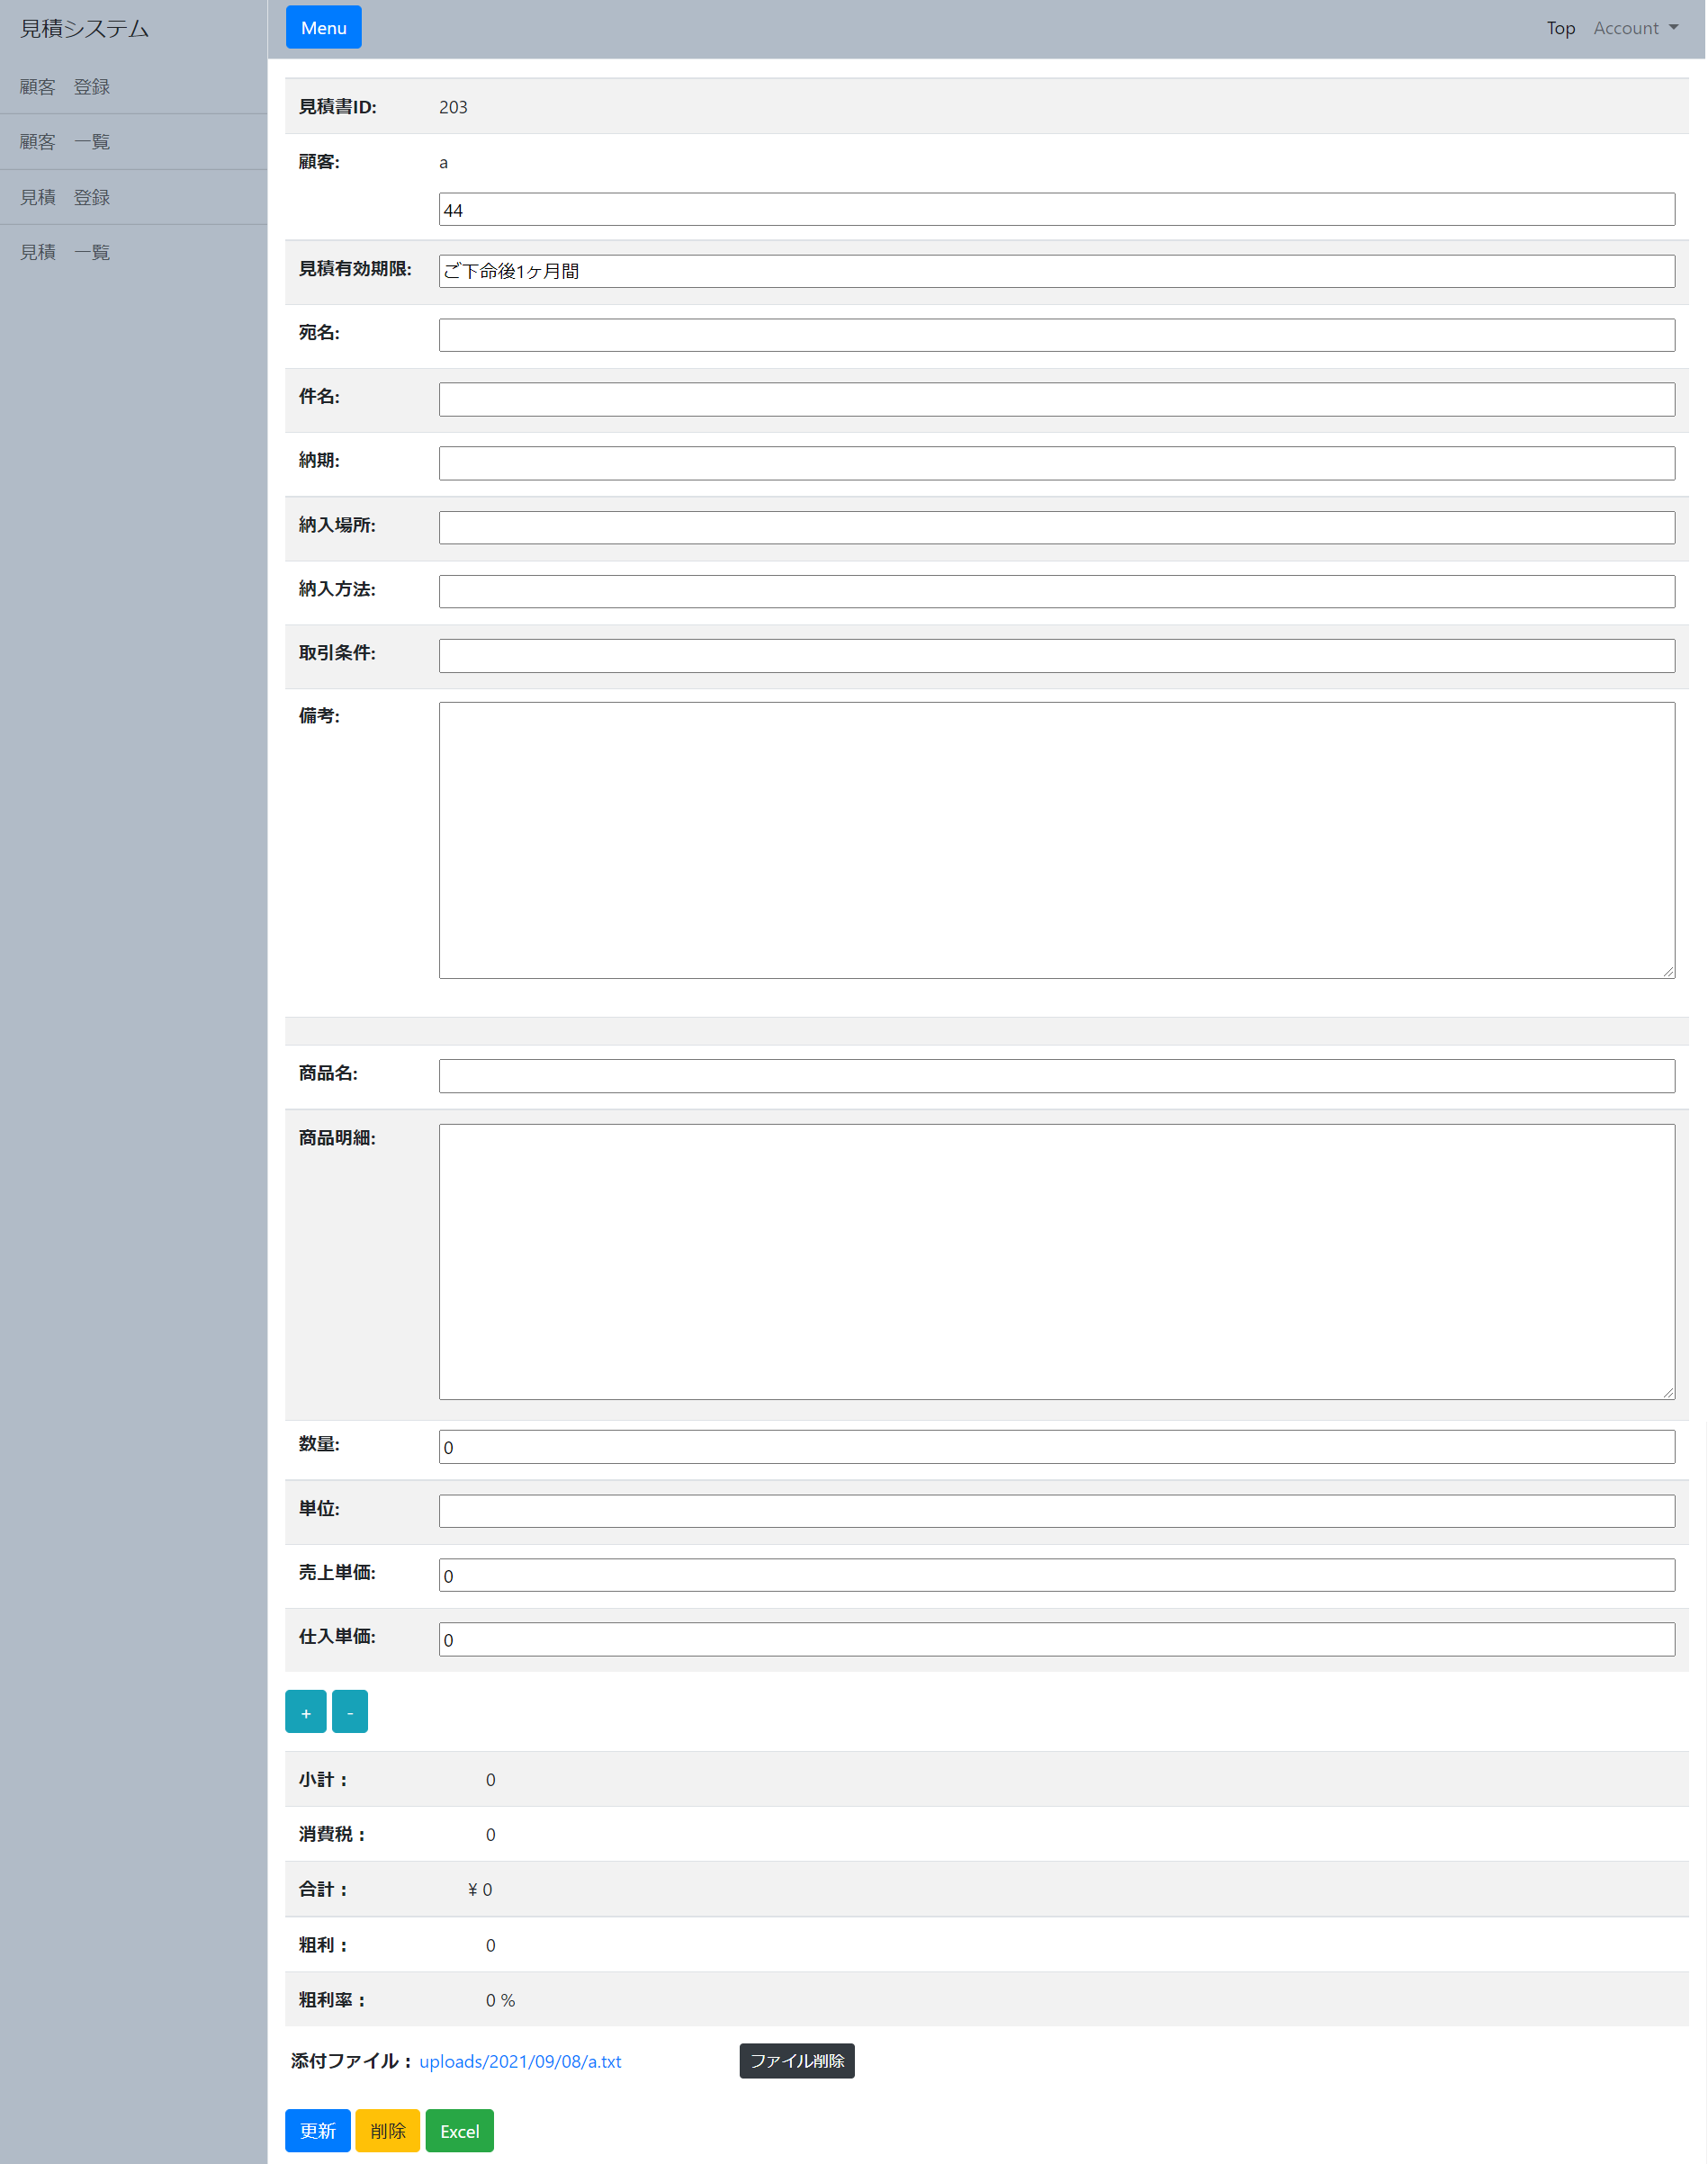

 |  |  |  |  |  |  |  |  |  | 1,

2,

 |  |  |  |  |  |  |  |  |  | 3,

4,

 |  | 5, | 6, | 7,

画面概要

・見積詳細画面では、登録された見積情報を表示する。
・登録された見積情報を修正するための、見積更新要求があった場合、各フォームに入力された値のバリデーションを行い、問題がない場合は、見積書テーブル,見積書詳細テーブル,
添付ファイルテーブルに更新を行う。
・登録された添付ファイルをダウンロードまたは、削除する。
・見積削除画面に遷移する。
・登録された見積情報をもとに、Excelファイルを作成、ダウンロードする。

画面詳細

1,見積表示更新用入力フォーム
 | 参照する見積情報を表示 または更新する情報を入力するフォームの一覧

2,インクリメントボタン デクリメントボタン
 | 商品名, 商品明細, 数量, 単位, 売上単価, 仕入単価 のフォームを増減するボタン

3,金額項目計算結果欄
 | 登録された見積情報の小計, 消費税, 合計, 粗利, 粗利率を表示する

3,添付ファイルフォーム
 | 登録する添付ファイルを入力、登録された添付ファイルをダウンロード、登録された添付ファイルを削除のいずれかの処理を行うフォーム

4,更新ボタン
 | 1,見積表示更新用入力フォーム, 3,添付ファイルフォーム で入力した情報を、更新または登録するためのボタン

5,削除リンク
 | 見積削除画面 に遷移するためのリンク

6,見積書ファイル作成ボタン
 | 登録された見積情報をもとに、見積書としてのExcelファイルを作成するボタン

